INSTRUKCJA
Instrukcja wypełniania informacji o zobowiązaniach

We wszystkich zakładkach należy wypełnić TYLKO pola oznaczone tym kolorem

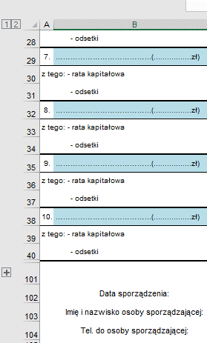
W celu prawidłowej weryfikacji wprowadzonych danych, niniejszą informację o zobowiązaniach należy wypełnić przy pomocy programu MS Excel.
1. W zakładce DANE ZBIORCZO należy:
a) | Wybrać nazwę j.s.t. z listy rozwijanej
b) | Uzupełnić datę sporządzenia, imię i nazwisko osoby sporządzającej i nr telefonu
c) | Uzupełnić dane przewodniczącego zarządu

2. W kolejnych zakładkach należy podać informacje dotyczące zobowiązań, w tym m.in.:
a) | nazwę instytucji, wobec której zaciągnięto zobowiązanie
b) | kwotę zobowiązania wynikającą z umowy
c) | datę zawarcia umowy i aneksów,
d) | kwoty zobowiązań przypadające do spłaty w poszczególnych latach

3. W zakładce INNE należy podać wszystkie inne zobowiązania wpływające na dług (art. 72 ust. 1a ufp), np.
a) | Umowy zakupu na raty np. telefonów, sprzętu komputerowego, nieruchomości
b) | Faktoring
c) | Leasing finansowy
d) | Zrestrukturyzowane zobowiązania wymagalne powyżej roku
e) | Umowy nienazwane o terminie zapłaty dłużym niż rok, związane z finansowaniem usług, dostaw, robót budowlanych, które wywołują skutki ekonomiczne podobne do umowy pożyczki lub kredytu
f) | Umowy o partnerstwie publiczno-prywatnym, w przypadku gdy umowy te mają wpływ na poziom długu publicznego

4. W przypadku braku odpowiedniej liczby KOLUMN przy okresie spłaty zobowiązania, należy skopiować ostatnią kolumnę i wkleić nową jako przedostatnią

5. W przypadku braku odpowiedniej liczby WIERSZY, należy rozszerzyć ilość pozycji poprzez wciśnięcie numeru 2 w górnej części lewej strony arkusza lub kliknięcie na krzyżyk przy wierszu 101.

6. Zweryfikować wpowadzone do pliku informacje.

7. Do RIO wysłać wyłącznie wypełniony i podpisany elektronicznie plik na adres sprawozdania@rio.opole.pl

